Blad1
Articolo | foto | Pz disponibili | Pezzi CT | Pezzi inner | Modelli | Pezzi/Plt | EAN
LF-114-A | 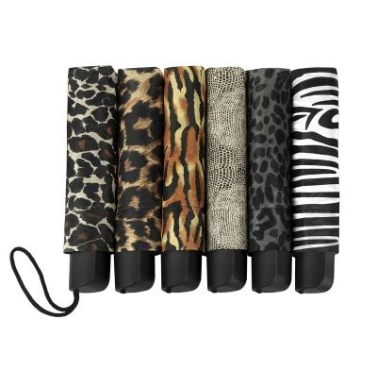 | 1500 | 60 | 12 | 6 per carton | 3,000 | 8713414818254
LF-114-D | 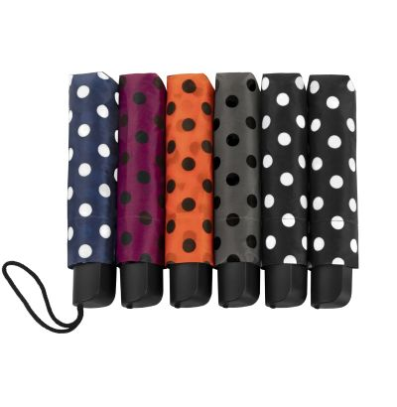 | 20000 | 60 | 12 | 5 per carton | 3,000 | 8713414818216
LF-114-B | 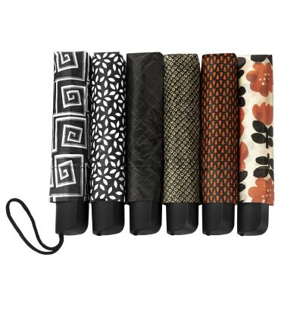 | 20000 | 60 | 12 | 6 per carton | 3,000 | 8713414814317
LF-114-ZW | 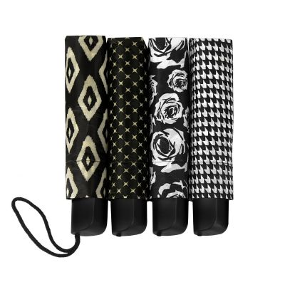 | 15000 | 60 | 12 | 4 per carton | 3,000 | 8713414814034
LF-105 |  | 50000 | 60 | 12 | 8 per carton | 3,000 | 8713414808491
LGF-205 |  | 50000 | 60 | 12 |  | 3,000 | 8713414800969
 |  | 156500

